Sheet2

1 | + | 클릭시 현재 모바일 사이트와 같은 통합카테고리 노출 |  |  |  | 분류클릭시 새창으로 나오게<< SSG
 |  | 폼 변경 ex)

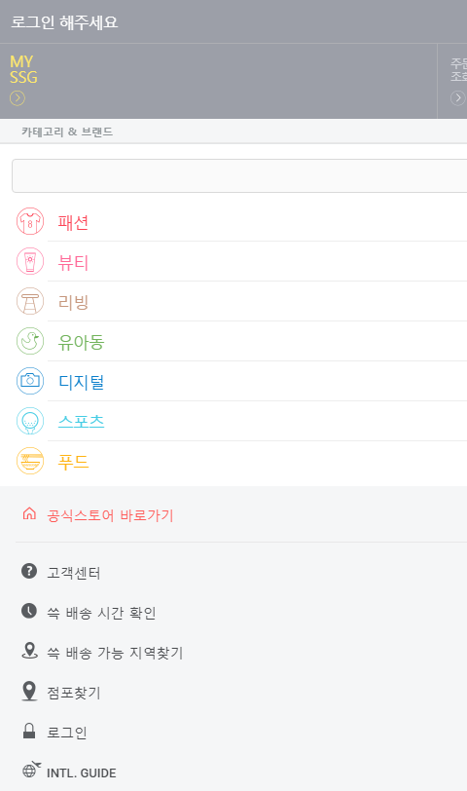
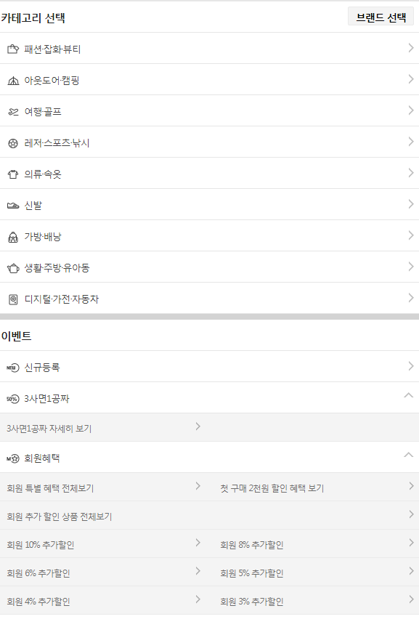

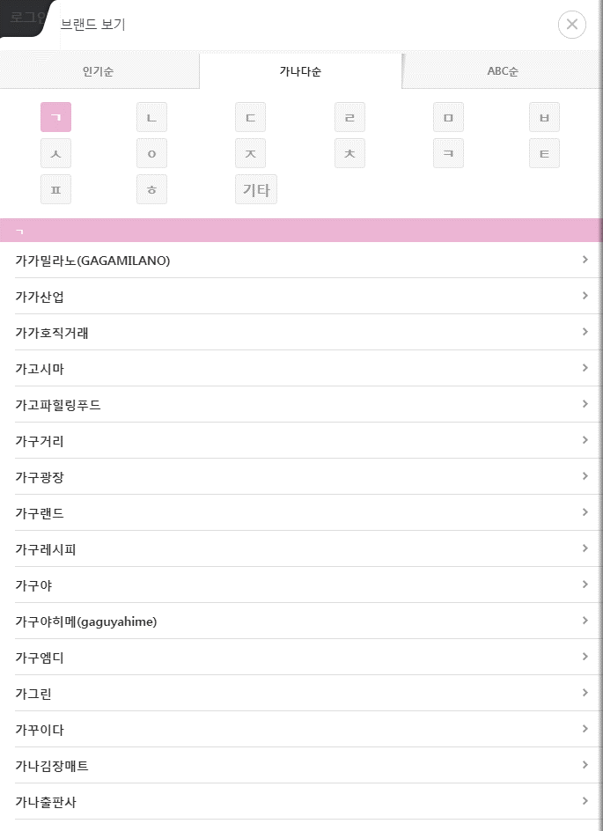
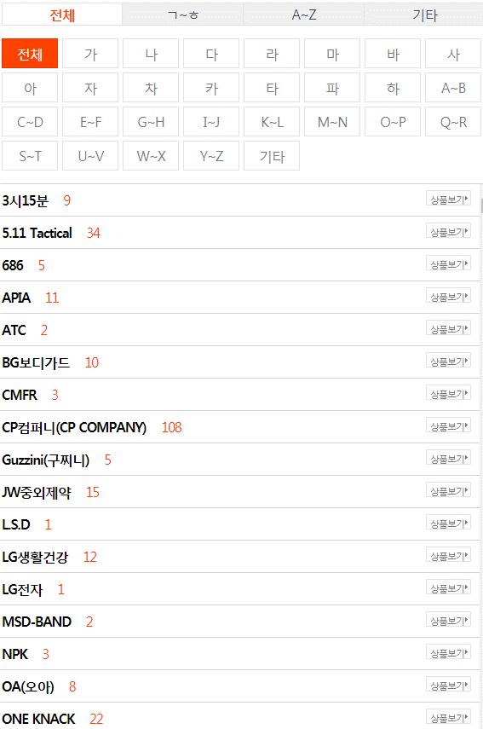

2 | ALL | 클릭시 새창이 나오는 효과로 전체브랜드 노출 ㄱ~ㅎ |  |  |  |  | ex)배너
 |  | 전체브랜드 노출과 탭 구분 (기본적인 첫 페이지는 4개의 탭과 전체브랜드 노출 탭 클릭시 브랜드 보여주기
 |  | 전체브랜드 | NEW 8 (8개 브랜드 노출) | 베스트 (10개 브랜드 노출) | 패션잡화 (10개의 브랜드 노출)

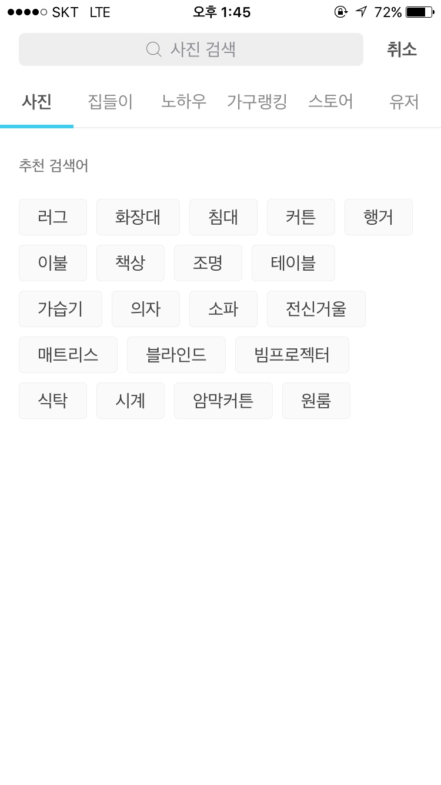
3 | 검색 | 클릭시 새창이 나오는 효과로 노출 |  | 검색탭 세분화 검색 / 남성시계 / 여성시계 / 커플시계 / 쥬얼리 / 패션잡화
 |  |  |  | 그 해당에맞는 세분화검색 클릭시 추천검색어 해당 키워드로 검색어 설정

4 | 회원 | 클릭시 옆으로 열리는 방식으로 예시 배너 참고.
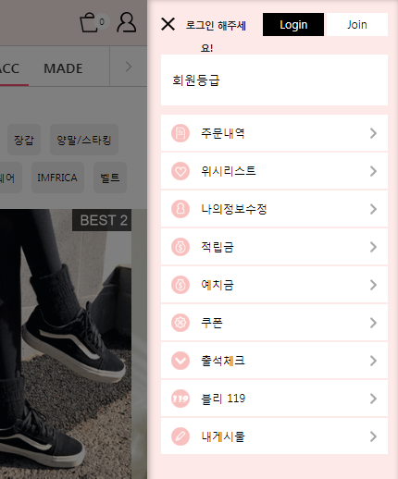

5 | 카테고리 노출
 | 반값세일 / 프리미엄관 / 디자이너관 / 기획전 / 이벤트존 / best100 / 단독특가 / 중고리퍼
 | 예시배너

6 | 전체브랜드 | 위에 같은 ALL 방식으로 고정

 | 반값 : 다 (4개노출) | 오늘반값 추천 4~7개 노출
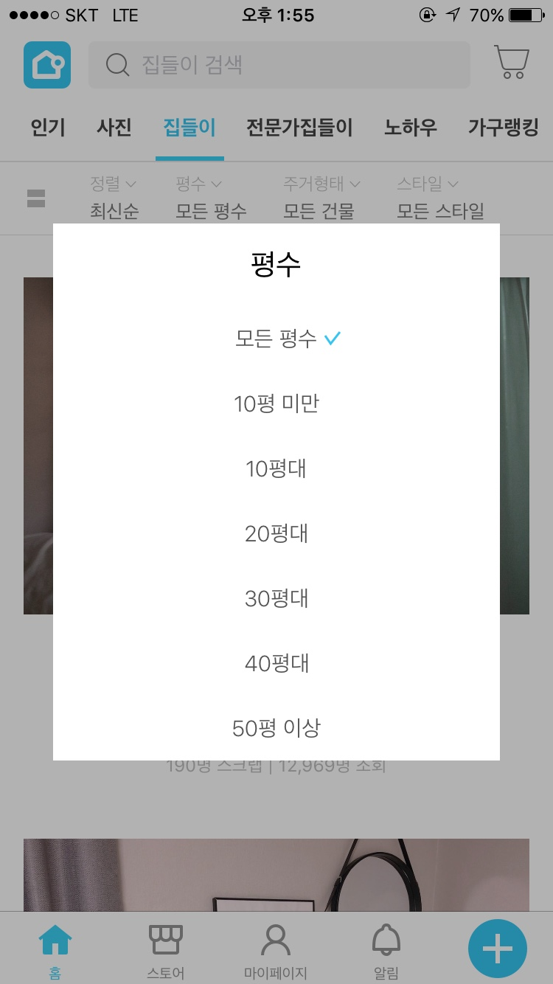

 | 베스트 100 | 현재와 같은 베스트100 페이지로 URL 고정 (카테고리 안에서 세분화예정)

프리미엄관,디자이너관
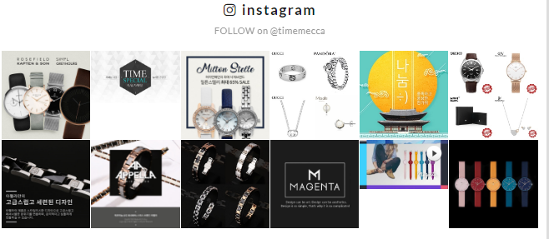
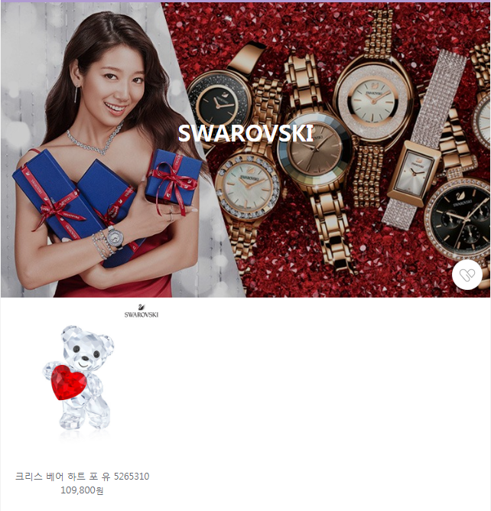

 | 대표상품 4개 보여주기 공란(상품 더보기추가)

DT브랜드 경우
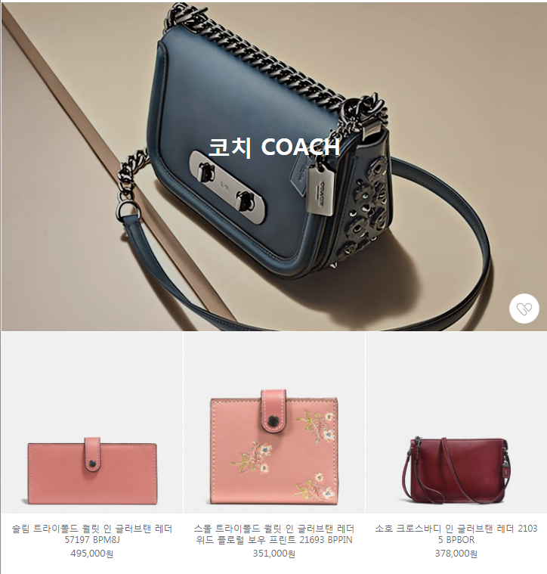
 |  | 상품 밑으로 해당 인스타그램 노출

기획전
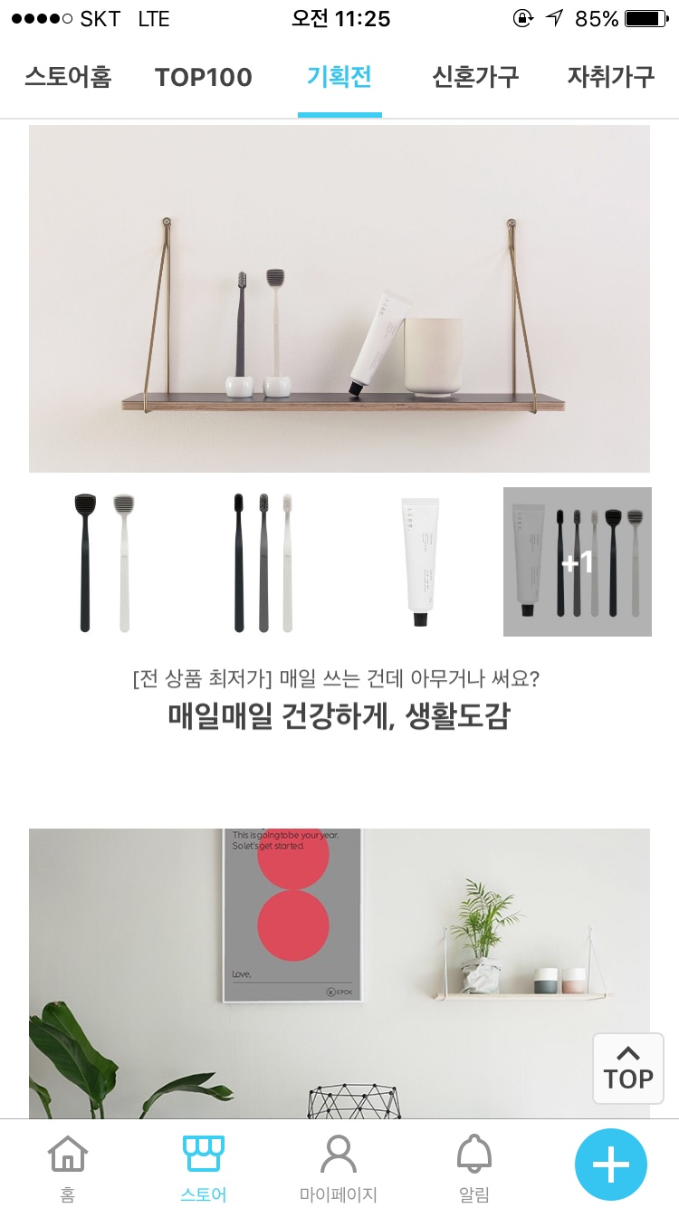
타임메카 기획전 현재 9개
해당 기획전 보여주면서
밑에 인기모델 4개 ,멘트추가

통합카테고리 표기(1)
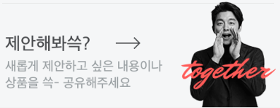
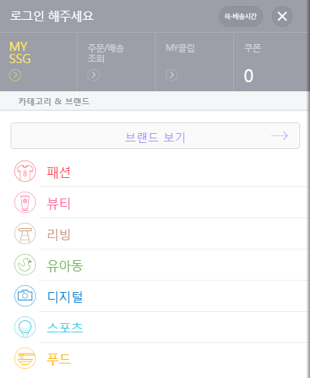

카테고리 & 브랜드
전체브랜드 → | 메인 ALL 고정
시계 (시계 이모티콘)
악세서리 (반지 이모티콘?)
패션굿즈 (잡화 이모티콘?)
코스메틱 (화장품 이모티콘?)
프리미엄관 (클릭시 기존 관으로 이동)
디자이너관 (클릭시 기존 관으로 이동)
이벤트존 (클릭시 기존 화면으로 이동)
이미지 형식의 기획전 노출 및 바로 가기 → 표기

시계(1)
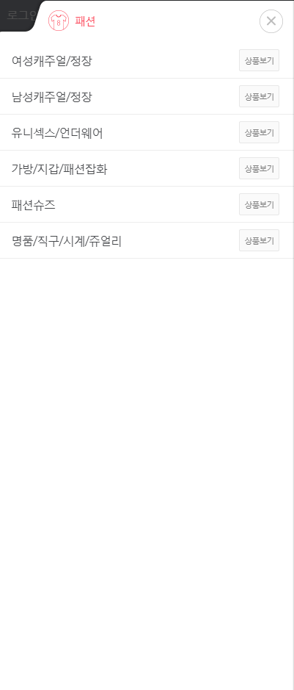
이모티콘(시계) 닫기버튼 X
남성시계 모음전 (대분류) [상품보기]
(중분류) 남성 가격대모음
(중분류) 남성 소재별모음
여성시계 모음전 (대분류)
(중분류) 여성 가격대모음
(중분류) 여성 소재별모음
커플시계 모음전 (대분류) 클릭시 바로 카테고리 [상품보기]
MECCA 시계추천 (대분류) [상품보기]
(중분류) 가격대 모음
(중분류) 소재별 추천모음
MECCA 기획추천 (대분류) [상품보기]
(중분류) 통큰 SALE
(중분류) 베스트100
(중분류) 기획특가 모델
시계 악세서리 (대분류) [상품보기]
(중분류) 울프
(중분류) 시계밴드
(중분류) 워치와인더
(중분류) 시계보호필름
(중분류) 시계공구
스마트워치 (대분류) [상품보기]
(중분류) 가민
(중분류) 스마트워치 밴드모음전

